別添４同意書
別添４（第６の１関係）

飼料生産基盤立脚型酪農・肉用牛産地支援事業 参加に係る確認書

１ 事業参加に係る確認事項 |  | チェック

(1) | 計画参加者は、地域協議会等の飼料生産計画及び有機栽培計画に基づき取組を実施すること。 | □
(2) | 計画参加者は、取組内容に変更が生じた場合は、速やかに地域協議会等に申し出ること。
(3) | 計画参加者は、参加要件及び取組実施に係る証拠書類又は証拠物を５年間保管するとともに、地域協議会等の求めに応じて提供すること。
(4) | 計画参加者は、４月１日時点（新規就農等で４月１日時点で牛を飼養していない場合は、９月30日時点）で飼養している牛について、（独）家畜改良センターに届けていること。
(5) | 計画参加者は、地方農政局等（北海道にあっては北海道農政事務所、沖縄県にあっては内閣府沖縄総合事務局をいう。以下同じ。）及び推進事業実施主体による実施状況確認の対象となった場合は協力すること。
（該当項目にチェック）
(6) | 酪農・肉用牛経営者等は、以下の要件を満たしていること。
ア | 酪農経営者については、自らが生産した生乳を、事業実施年度に年間を通して出荷実績があること(新規就農等で事業年度の４月１日時点で生乳を出荷していない場合は、10月１日以降、生乳の出荷実績があること）。 | □
イ | 肉用牛経営者については、原則として事業実施年度において、継続的に牛を飼養し、事業実施年度内に牛の出荷・販売実績があること。 | □
ウ | 酪農経営者又は肉用牛経営者で組織された飼料生産組織は、上記のア又はイを満たす酪農経営者又は肉用牛経営者が直接の構成員となっており、 | □
 | ①法人については、農地所有適格法人であること。 | □
 | ②集団については、運営や会計処理等に関する規約を有するとともに、飼料生産作業を共同化し、経理を一元化していること。 | □
（該当項目にチェック）
(7) | 配合飼料価格安定制度について、以下の要件を満たしていること。
 | ①「配合飼料価格安定基金」の業務方法書に基づく配合飼料の価格差補塡に関する基本契約及び配合飼料の価格差補塡に関する毎年度行われる数量契約の締結を継続していること。 | □
 | ②事業実施年度の前年度に契約を締結していない又は自給飼料への転換等により配合飼料の利用を完全に中止していること。 | □
２ 個人情報の取扱いに関する同意事項

１．個人情報の利用
 | 飼料生産基盤立脚型酪農・肉用牛産地支援事業（以下「本事業」という。）の申請手続きのために利用します。
２．個人情報の第三者提供
(1) | 地域協議会等は、酪農・肉用牛経営者等から提出された個人情報を、本事業の申請手続きのために、農林水産省及び地方農政局等（北海道にあっては北海道農政事務所、沖縄県にあっては内閣府沖縄総合事務局をいう。以下同じ。）に提出します。
(2) | 農林水産省本省及び地方農政局等は、地域協議会等から提供された個人情報を「行政機関の保有する個人情報の保護に関する法律（平成15年法律第58号）」その他関係法令に基づき適正に管理し、本事業に係る交付金の交付事務のために利用します。
(3) | 農林水産省本省及び地方農政局等は、事業参加申込内容を確認するため、事業参加者の関係する地方自治体に、必要最小限の参加申込内容を提供します。
(4) | 農林水産本省及び地方農政局等は、事業参加者の牛の飼養頭数を確認する目的で、独立行政法人家畜改良センターが管理する牛個体識別全国データーベース情報（※）を利用するため、地域協議会等から提供された農家マスタ情報（管理者等コード番号、氏名、住所）を独立行政法人家畜改良センターに提出します。
 | （※）牛の個体識別のための情報の管理及び伝達に関する特別措置法第３条に規定された牛個体識別台帳に記録された事項及びその関連する記録事項
(5) | 農林水産省及び地方農政局等は、事業参加申込者の配合飼料価格安定制度への加入状況を照会するため、申請者情報を関係機関に提供します。
(6) | 農林水産本省及び地方農政局等は、本事業の取組実施状況の確認等を実施するため、計画参加者から提供された参加申込内容及び交付申請内容を、取組状況の確認を実施する推進事業実施主体に提供します。

私は、１の事項について確認し、２の事項について同意します。

年 月 日
 | （本人署名）

3 「みどりチェック」 チェックシート（畜産経営体向け）
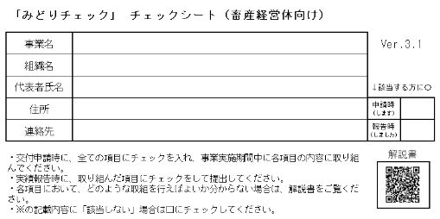

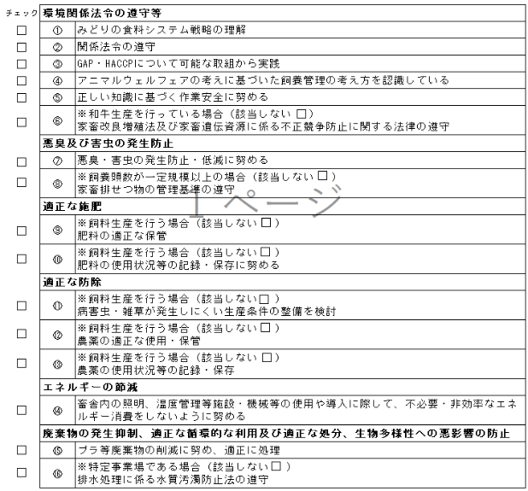

②関係法令の遵守について、対象は、肥料の品質の確保等に関する法律（昭和25年法律第127号）、農薬取締法（昭和23年法律第82号）、家畜排せつ物の管理の適正化及び利用の促進に関する法律（平成11年法律第112号）、廃棄物の処理及び清掃に関する法律（昭和45年法律第137号）、食品循環資源の再生利用等の促進に関する法律（平成12年法律第116号）、容器包装に係る分別収集及び再商品化の促進等に関する法律（平成７年法律第112号）、水質汚濁防止法（昭和45年法律第138号）、労働安全衛生法（昭和47年法律第57号）とする。

別添５生乳クロコン
別添５（第６の１関係）

生乳需給安定クロスコンプライアンスに係るチェックシート
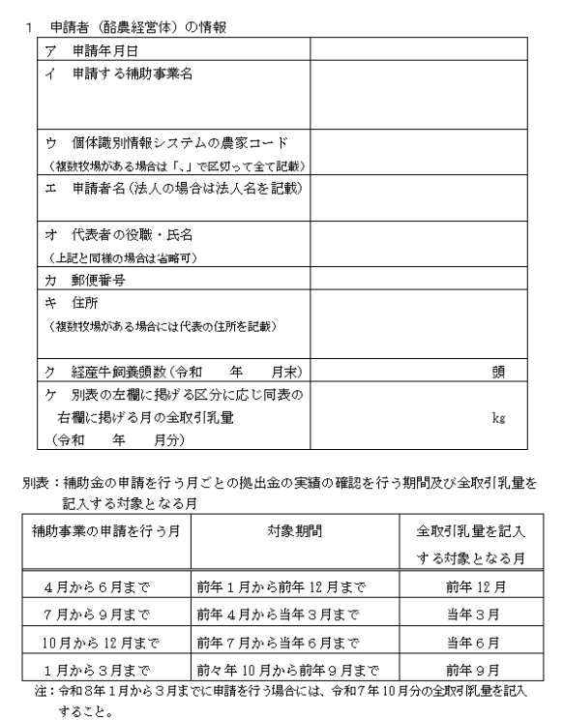

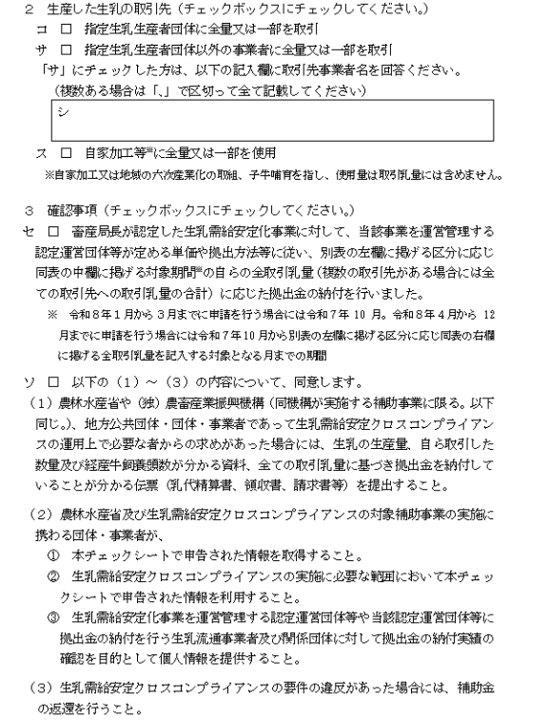

別添11② 同意書 (地)
別添11－②（第６の３関係）

個人情報の取扱いに関する同意書
 | （地域協議会用）

１．個人情報の利用
 | 農林水産省本省及び地方農政局等（北海道にあっては北海道農政事務所、沖縄県にあっては内閣府沖縄総合事務局をいう。以下同じ。）は、飼料生産基盤立脚型酪農・肉用牛産地支援事業の交付金を交付するために、事業参加申込者から提供された個人情報を「行政機関の保有する個人情報の保護に関する法律（平成15年法律第58号）」その他関係法令に基づき適正に管理し、本事業に係る交付金の交付事務のために利用します。
２．個人情報の第三者提供
(1) | 農林水産省本省及び地方農政局等は、事業参加申込内容を確認するため、事業参加者の関係する地方自治体に、必要最小限の参加申込内容を提供します。
（※）牛の個体識別のための情報の管理及び伝達に関する特別措置法第３条に規定された牛個体識別台帳に記録された事項及びその関連する記録事項
(2) | 農林水産省本省及び地方農政局等は、事業参加申込者の牛の飼養頭数を確認する目的で、独立行政法人家畜改良センターが管理する牛個体識別全国データーベース情報（※）を利用するため、事業参加申込者から提供された農家マスタ情報（管理者等コード番号、管理者名、所在地）を独立行政法人家畜改良センターに提出します。

(3) | 農林水産省本省及び地方農政局等は、事業参加申込者の配合飼料価格安定制度への加入状況を照会するため、申請者情報を関係機関に提供します。
(4) | 農林水産省本省及び地方農政局等は、本事業の取組実施状況の確認等を実施するため、計画参加者から提供された参加申込内容及び交付申請内容を、取組状況の確認を実施する推進事業実施主体に提供します。

私は、１の事項について確認し、２の事項について同意します。

年 月 日
 | 地域協議会代表者（本人署名）

別添14 環境CS
別添14（第６の３関係）

 | 「みどりチェック」 チェックシート（民間事業者・自治体等向け）

 | 事業名 |  |  |  | Ver.3.1
 | 組織名
 | 代表者氏名 |  |  |  | ↓該当する方に〇
 | 住所 |  |  |  | 申請時 (します)
 | 連絡先 |  |  |  | 報告時 (しました)
解説書
 | ・交付申請時に、全ての項目にチェックを入れ、事業実施期間中に各項目の内容に取り組んでください。 ・実績報告時に、取り組んだ項目にチェックをして提出してください。 ・各項目において、どのような取組を行えばよいか分からない場合は、解説書をご覧ください。 ・※の記載内容に「該当しない」場合は□にチェックしてください。

 | チェック | 環境関係法令の遵守等
 |  | ① | みどりの食料システム戦略の理解
 |  | ② | 関係法令の遵守
 |  | ③ | 環境配慮の取組方針の策定や研修の実施に努める
 |  | エネルギーの節減、適正な施肥、適正な防除
 |  | ④ | 省エネを意識し、不必要・非効率なエネルギー消費をしない（照明、空調、ウォームビズ・クールビズ、燃費効率のよい機械の利用等）ように努める
 |  | ⑤ | 環境負荷低減に配慮した商品、原料、農産物等の調達を検討
 |  | 廃棄物の発生抑制、適正な循環的な利用及び適正な処分
 |  | ⑥ | プラ等廃棄物の削減に努め、適正に処理
 |  | ⑦ | 資源の再利用を検討

 | ②関係法令の遵守について、対象は、肥料の品質の確保等に関する法律（昭和25年法律第127号）、農薬取締法（昭和23年法律第82号）、廃棄物の処理及び清掃に関する法律（昭和45年法律第137号）、食品循環資源の再生利用等の促進に関する法律（平成12年法律第116号）、容器包装に係る分別収集及び再商品化の促進等に関する法律（平成７年法律第112号）、水質汚濁防止法（昭和45年法律第138号）、労働安全衛生法（昭和47年法律第57号）、合法伐採木材等の流通及び利用の促進に関する法律（平成28年法律第48号）とする。

 | ＜報告内容の確認と個人情報の取り扱いについて＞
 | ・本チェックシートにて報告された内容については、農林水産省等が対象者を抽出し、実施状況の確認を行います。
 | ・記入いただいた個人情報については、本チェックシートの実施状況確認のために農林水産省等で使用し、
 | ご本人の同意がなければ第三者に提供することはありません。
 |  |  |  | 上記について、確認しました →

別添17②交付先情報
別添17－②（第６の５関係）
交 付 金 交 付 先 情 報

 | 事業参加申込者氏名 |  |  |  | 住所
 | フリガナ |  |  |  | （〒 － ） |  |  | 都道府県 |  |  | 市区町村
 | 氏名又は法人、組織名

 | フリガナ
 | 代表者氏名(法人、組織のみ）
 |  |  |  |  | 電話 |  |  |  |  | ＦＡＸ

 |  |  |  |  | E-mail | @

 | 交付金振込口座 | 金 融 機 関 名（ゆうちょ銀行は除く。） |  |  |  |  |  |  | 支店名 |  |  | 種 目
 |  |  |  |  | 農業協同組合 銀行 信用金庫 信用組合 労働金庫 信連 農林中金 |  |  |  |  |  |  | □当座 | □別段
 |  |  |  |  |  |  |  |  |  |  |  | □普通 | □通知
 |  |  |  |  |  |  |  |  |  |  |  | □組合勘定
 |  | 口座番号
 |  |  |  |  |  |  |  |  |  |  |  | 金融機関コード | 支店コード
 |  | （７桁に満たない場合は、右詰めで記入）

 |  | 口座名義 | フリガナ

 |  |  | 漢字
 |  | 《ゆうちょ銀行の方はこちらに記入してください。》
 |  | 口座番号 |  | 記号 |  |  | ＣＤ/再発行 |  | 番号（右詰めで記入）

 |  | 口座名義 | フリガナ

 |  |  | 漢字
 | ※ 口座情報の記載を間違えると、入金できませんので注意してください。
 | 上記の交付金振込口座の情報（口座番号、名義など）が分かる通帳のページやキャッシュカード等のコピーを添付してください。

